Bluetooth_Design
No. | Screen | Class control | Remaks
1 |  | HomeUI | Trạng thái bluetooth OFF. Khi ở trạng thái này thì toàn bộ thông tin ở paired device và available sẽ hide
2 | 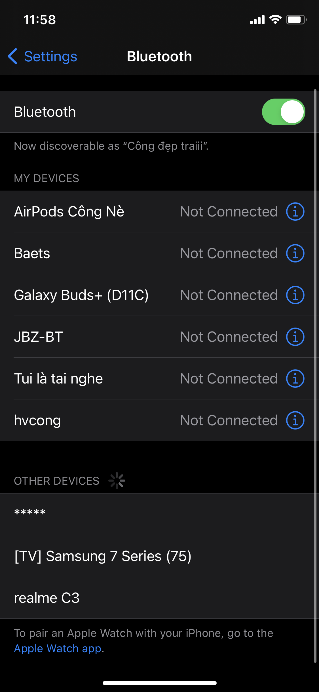 |  | Trạng thái bluetooth ON. Khi ở trạng thái này thì toàn bộ thông tin ở paired device và available sẽ show. (Khi switch từ OFF -> ON ngoài việc show sẽ cân nhắc việc load lại thông tin paired devices và available, trường hợp có sự thay đổi thì sẽ show lại UI(cân nhắc xem quản lý data theo cách nào cho phù hợp cho người dùng, ví dụ: trước đó có 3 devices là A,B,C nhưng khi load mới thì danh sách là B,A,C,D lúc này chỉ nên add device mới vào danh sách devices cũ đã hiển thị trước đó để trải nghiệm người dùng không bị kì cục. Cả paired devices và available devices, thông thường thì paired devices sẽ không thay đổi)
3 | 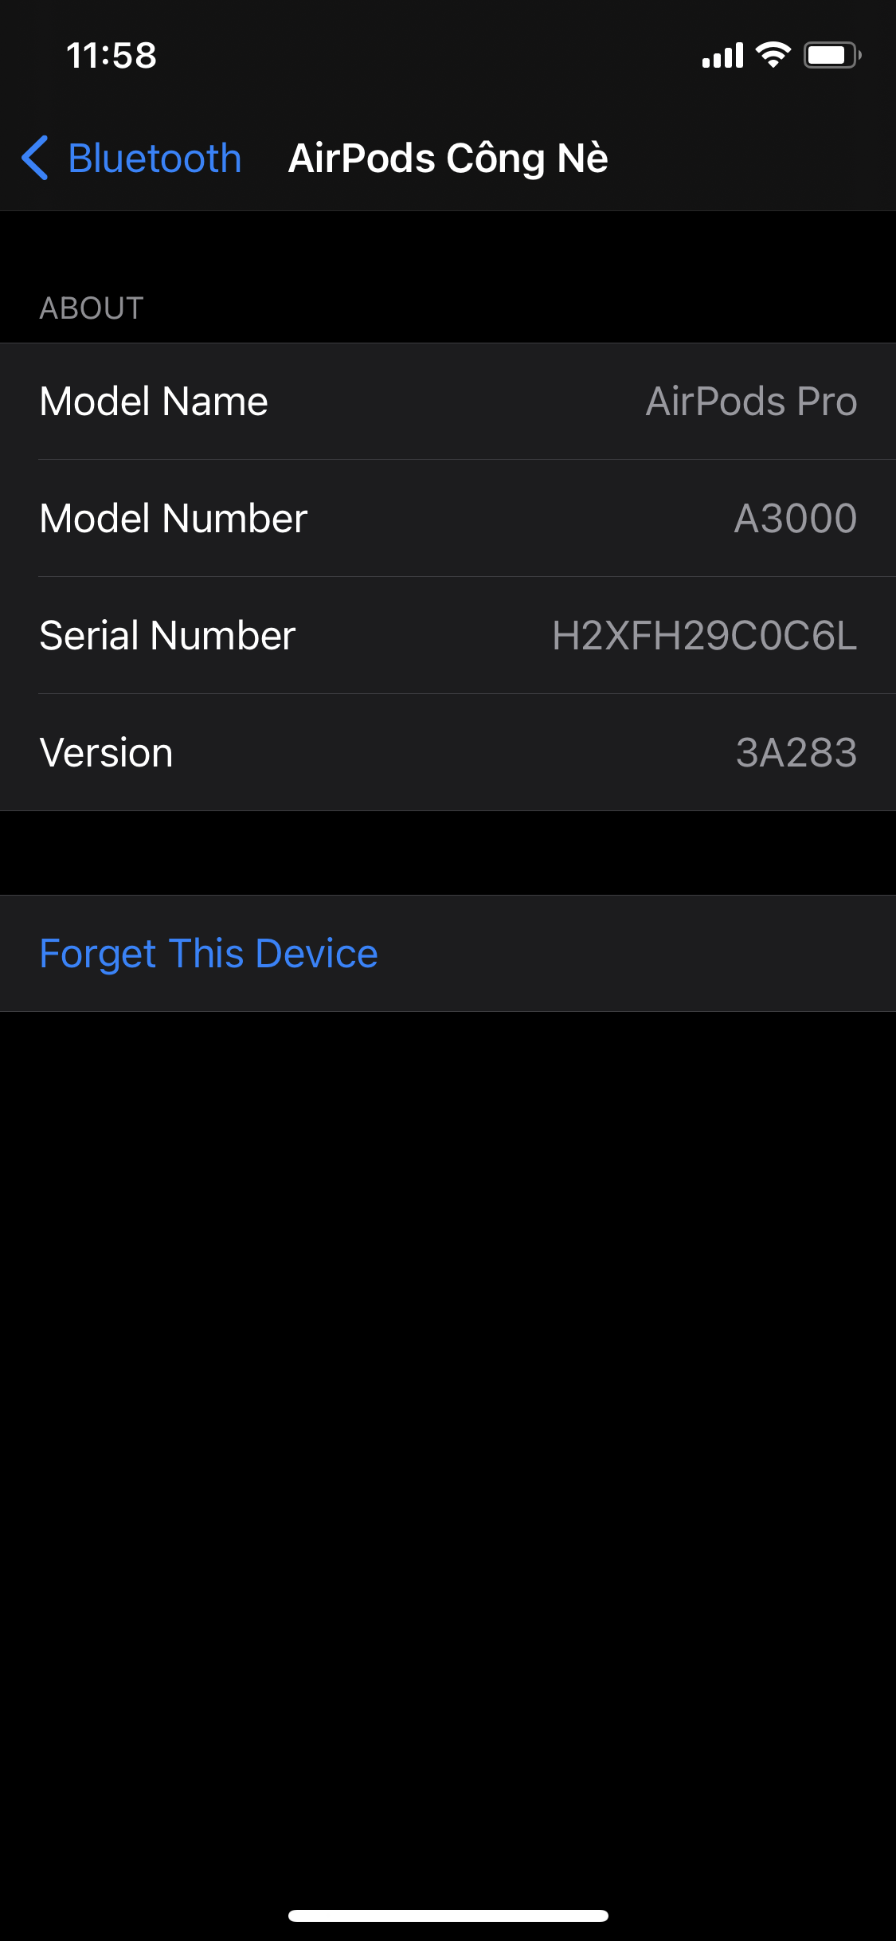 | DeviceDetailUI | Màn hình DeviceInfo. Khi click vào paired device
4 | - | DeviceClass | Class model để quản lý device (Nếu trường hợp paired devices và available devices có sự khác nhau thì cần tạo 2 model class để quản lý. ví dụ: PairedDeviceClass, AvailableDeviceClass)
5 | - | BluetoothServiceClass | Class để quản lý service của app. (ví dụ: getAvailableDevices, getPairedDevices, connect, disconnect,...)
6 | - | PairedDeviceAdapterClass | Class hỗ trợ quản lý UI cho paired devices nếu cần, hoặc có thể sử dụng inner class trong HomeUI
7 | - | AvailableDeviceAdapterClass | Class hỗ trợ quản lý UI cho available devices nếu cần, hoặc có thể sử dụng inner class trong HomeUI

